表紙
入退室状況印字機能導入

要件定義書

認 印
認 印
認 印
認 印

業務要件
システム名称 |  |  |  |  |  |  |  | 入退室状況印字機能 |  |  |  |  | 作成者 |  | 齋藤 才樹 | 更新者 | 齋藤 才樹
内容名称 |  |  |  |  |  |  |  | 業務要件 |  |  |  |  | 作成日 |  | 2019-11-28 | 更新日 | 2019-12-20
システムID |  |  |  |  |  |  |  |  |  |  |  |  | 権限 |  | 管理者

業務要件

 | １．業務要件
 |  | 入退室状況印字機能及びそれに対する要件定義書については、シート【改訂履歴】の1.1版記載のWebページの内容を参考に作成した。

 | １-１．業務概要
 |  | ⑴ 背景

 |  |  |  | 2019年4月にセキュリティ対策としてICカードをかざすタイプの入退室システムを導入した。これにより社員を始め来客された人たちも
 |  |  | フロア間を入退室する際にはICカードをかざすようになってきた。その一方で複数でフロア間を入退室した場合、
 |  |  | ICカードをかざさずにフロア間の入退室する人々も目立ち始めている。
 |  |  | また、ICカードはユーザーに対してそれぞれ相当の権限に基づいて作られているが、フロア間の入退室による権限に
 |  |  | 対する制御が正しく行われているか不明な状態である。
 |  |  | そのため、事象解決に伴いフロア間の入退室状況をファイル及び画面に印字して状況を把握する必要がある。

 |  | ⑵ フロアのレイアウト構成

 |  |  |  | 図１に、制限されているエリア（以降、制限エリアとする）のレイアウトを示す。ドアは5か所(ドア番号11，12，21，22，31)あり，
 |  |  | 各ドアの内外にカードリーダが設置されている。入室時と退室時には、カードリーダにICカードをかざしてドアを開錠する。
 |  |  | その際に各ドアのカードリーダにICカードをかざす都度、その入退室状況を記録した1行の入退室レコードが入退室ログとして
 |  |  | 入退室状況を記録するファイルに書き込まれる。
 |  |  | 制限エリアには，機密度に応じたレベルが設定されている。レベルは，外部からその部屋へ入るまでに開錠して通過する必要がある
 |  |  | ドアの数で表す。ドア番号は，10の位がレベルを表す。入退室できるレベルは，ICカードごとに設定されている。

システム開発部
（レベル１）
マシンルーム
（レベル２）
サーバルーム
（レベル３）
21
31

22

11
12
外部（レベル０）

 |  |  |  |  |  |  |  |  |  |  | 図１ 株式会社〇〇〇〇の制限エリアのレイアウト

 |  |  | 図２に、現在のフロア利用者による入室及び退室状況を示す。
 |  |  | 入室時と退室時には，カードリーダにICカードをかざしてドアを開錠する。各ドアのカートリーダにICカードをかざす都度，
 |  |  | その入退室状況を記録した1行の入退室レコードが入退室データファイル（以降入退室読み込みデータファイルと称す）に書き込まれる。


 |  |  |  | 進行方向 |  |  |  |  | →
 |  |  |  | レベル０ |  |  |  |  |  |  | レベル１ |  |  | レベル２ |  | レベル３



入退室レコードを記録
入退室レコードを記録
入退室レコードを記録

 |  |  |  | 進行方向 |  |  |  |  | ←
 |  |  |  | レベル０ |  |  |  |  |  |  | レベル１ |  |  | レベル２ |  | レベル３

入退室レコードを記録
入退室レコードを記録
入退室レコードを記録

 |  |  |  |  |  |  |  |  |  |  |  | 図２ フロア利用者による入室及び退室状況

 |  | ⑶ システム機能で行う業務概要

 |  |  | ① |  | 入退室状況を記録したファイルより入退室レコードを1レコードずつ読み込み、閲覧画面及びファイルへ読み込んだ情報を出力する。

 |  |  | ② |  | 閲覧画面及びファイルへの出力対象レコードサイズは33桁（改行コード含む）で記録された物のみとする。
 |  |  | ③ |  | （とも連れ等で）入退室状況を記録したファイルに本来記録されるべき情報がない場合は、その情報がない旨のメッセージを
 |  |  |  |  | 閲覧画面及びファイルの記録されるべき場所へ印字する。

 |  |  |  |  |  | 情報がない旨のメッセージ |  |  |  | ： | ***** Level ○-->○

 |  |  | ④ |  | 入室は制限エリアレベル１～制限エリアレベル３、退室は制限エリアレベル３～制限エリアレベル１の順に記録されている事とする。
 |  |  | ⑤ |  | その他当機能にて、バックアップによるファイルのコピー及び不要となったファイルの削除も行うこととする。
 |  |  | ⑥ |  | ①については、入退室読み込みデータファイルに対して全てのレコードを読み終えるまで行うこととする。
 |  |  | ⑦ |  | 上記機能に対する業務については、管理端末と運用端末の2台に機能を導入し、フロア管理者は運用端末で行う事とする。

フロア
管理者
（運用端末）

入退室レコード読み込み
（1レコード単位）
入退室読み込みデータファイル

システム機能にて帳票形式に編集

入退室書き込み
データファイル

運用端末閲覧画面
（シート【画面レイアウト】参照）
シート【帳票レイアウト】参照

 |  | ⑷ システム機能実現に対する前提条件
 |  |  | ① |  | 入退室読み込みデータファイル存在確認
 |  |  |  |  | 出力元となる入退室読み込みデータファイルが格納されていることを必ず事前に確認する。
 |  |  |  |  | ・ | 入退室読み込みデータファイルは以下の形式に基づいた33バイト（改行含む）の固定長データを
 |  |  |  |  |  | １レコードとして印字対象とする。

 |  |  |  |  | データの詳細についてはシート【情報・データ要件】を参照する。

 |  |  | ② |  | 入退室読み込みデータファイル格納場所
 |  |  |  |  | 入退室読み込みデータファイルは必ず『Data』フォルダ配下へ格納する。

 |  | ⑸ 用語の定義

 |  |  | シート【用語集】を参照

 | １-２．時期・時間

 |  | 業務時期 |  |  |  | ： | 毎週月曜日から金曜日
 |  | 業務時間 |  |  |  | ： | 8時～9時（月曜日のみ7時30分～9時）

機能要件
システム名称 |  |  |  |  |  |  |  | 入退室状況印字機能 |  |  |  |  | 作成者 | 齋藤 才樹 | 更新者 | 齋藤 才樹
内容名称 |  |  |  |  |  |  |  | 機能要件 |  |  |  |  | 作成日 | 2019-11-28 | 更新日 | 2019-12-14
システムID |  |  |  |  |  |  |  |  |  |  |  |  | 権限 | 管理者

機能要件

 | ２．機能要件
 | ２-１．システム機能要件
 |  |  | 入退室状況印字機能は以下のモジュール構成とする。
 |  |  | 入退室状況印字機能は以下のモジュール構成の『Bin』フォルダ配下にてアプリケーションの実行で行う事とする。

（必須）EntryExitdataoutput
入退室状況印字機能
モジュールフォルダ
（任意）Backup
入退室状況印字機能
バックアップフォルダ
（必須）Bin
入退室状況印字機能
アプリケーションフォルダ
 |  |  |  |  |  |  |  |  |  |  | ・ | バックアップ |  |  |  | ・ | アプリケーション
 |  |  |  |  |  |  |  |  |  |  |  | ファイル |  |  |  |  | ファイル
 |  |  |  |  |  |  |  |  |  |  |  |  |  |  |  | ・ | アプリケーション
 |  |  |  |  |  |  |  |  |  |  |  |  |  |  |  |  | 実行バッチ
 |  |  |  |  |  |  |  |  |  |  |  |  |  |  |  |  | ファイル
（必須）Application
入退室状況印字機能
実行フォルダ
（必須）Data
入退室状況印字機能
読み込みファイルフォルダ

 |  |  |  |  |  |  |  |  |  |  |  |  |  |  |  | ・ | 入退室読み込み
 |  |  |  |  |  |  |  |  |  |  |  |  |  |  |  |  | データファイル

（任意）Log
入退室状況印字機能
ログ出力フォルダ
（任意）Output
入退室状況印字機能
書き込みファイルフォルダ

 |  |  |  |  |  |  |  |  |  |  |  |  |  |  |  | ・ | 入退室書き込み
 |  |  |  |  |  |  |  |  |  |  |  |  |  |  |  |  | データファイル
 |  |  |  |  |  |  |  |  |  |  | ・ | トレースログ出力ファイル
 |  |  |  |  |  |  |  |  |  |  | ・ | データログ出力ファイル

 |  |  | 入退室状況印字機能については、データの取得・データの出力を行う入退室状況印字機能メインと共通操作機能と処理が分かれる。
 |  |  | 処理としては、主に入退室状況印字機能メインから共通操作機能の呼び出しを行う。

 | ２-２．画面要件

 |  |  | シート【画面レイアウト】を参照

 | ２-３．帳票要件

 |  |  | シート【帳票レイアウト】を参照

 | ２-４．情報・データ要件

 |  |  | シート【情報・データ内容】を参照

 | ２-５．機能実現方法
 |  |  |  | 入退室状況印字機能を持つアプリケーションを実行する手段は以下のいずれかで行う事とする。

 |  | （１） |  | 入退室状況印字機能アプリケーション（EntryExitDataOutput.exe）直接実行
 |  |  |  | ダブルクリック等で入退室状況印字機能アプリケーション（EntryExitDataOutput.exe）を直接実行する。
 |  |  |  | ただし、実行する前に事前準備として以下の環境変数設定を必要とする。（入退室読み込みデータファイルの設定は必須）

 |  |  |  |  | 入退室読み込みデータファイル名（必須）
 |  |  |  |  |  |  | 変数名 |  | ： | READFILE
 |  |  |  |  |  |  | 値 |  | ： | Dataフォルダ配下の入退室読み込みデータファイル名
 |  |  |  |  |  |  |  |  |  | ※Dataフォルダ名は付加しなくても可能とする。

 |  |  |  |  | 入退室書き込みデータファイル名（任意）
 |  |  |  |  |  |  | 変数名 |  | ： | WRITEFILE
 |  |  |  |  |  |  | 値 |  | ： | Outputフォルダ配下の書き込みファイル名
 |  |  |  |  |  |  |  |  |  | ※Outputフォルダ名は付加しなくても可能とする。

 |  |  |  | 上記にて入退室読み込みデータファイルを設定しない場合はエラーを発生させる。
 |  |  |  | なお、上記の状態に対してはMS-DOS画面（コマンドプロンプトの画面）での実行も可能とする。

 |  | （２） |  | 入退室状況印字機能アプリケーション（EntryExitDataOutput.exe）MS-DOS画面（コマンドプロンプトの画面）実行
 |  |  |  | 環境変数未設定状態で実行する手段として、MS-DOS画面（コマンドプロンプトの画面）にて
 |  |  |  | 入退室状況印字機能アプリケーション（EntryExitDataOutput.exe）にパラメータ情報として
 |  |  |  | 入退室読み込みデータファイル名及び入退室書き込みデータファイル名を指定して実行する。

 |  | （２） |  | 入退室状況印字機能アプリケーション（EntryExitDataOutput.exe）MS-DOS画面（コマンドプロンプトの画面）実行（続き）
 |  |  |  | その際、以下の手順で実行する。
 |  |  |  | ① |  | 入退室状況印字機能アプリケーション（EntryExitDataOutput.exe）を
 |  |  |  |  |  | MS-DOS画面（コマンドプロンプトの画面）へドラッグ＆ドロップ
 |  |  |  | ② |  | 以下の形式で入退室読み込みデータファイル名及び入退室書き込みデータファイル名を指定してEnterキーを押下

 |  |  |  |  |  | （EntryExitDataOutput.exeがあるディレクトリバス名）EntryExitDataOutput.exe△入退室読み込みデータファイル名△入退室書き込みデータファイル名

 |  | （３） |  | 入退室状況印字機能実行バッチファイル（EntryExitDataOutputBatch.bat）によるバッチ処理
 |  |  |  | 環境変数未設定状態で実行する手段として、モジュール構成内の入退室状況印字機能を持つアプリケーションファイルと
 |  |  |  | 同階層にある入退室状況印字機能実行バッチファイル（EntryExitDataOutputBatch.bat）をダブルクリック等で実行する。
 |  |  |  | その際、以下の手順で実行する。

 |  |  |  |  | ① |  | 『読み込むファイル名を入力して、Enterキーを押してください。』のメッセージが表示されたら
 |  |  |  |  |  |  | 読み込みファイル名を入力してEnterキーを押下（必須）
 |  |  |  |  | ② |  | 『書き込むファイル名を指定しますか？（y：はい n：いいえ）』のメッセージが表示されたら『y』か『n』を入力して
 |  |  |  |  |  |  | Enterキーを押下
 |  |  |  |  | ③ |  | 『y』を入力してEnterキーを押下した場合、『書き込むファイル名を入力してください。』のメッセージが表示されたら
 |  |  |  |  |  |  | 書き込みファイル名を入力してEnterキーを押下

 |  |  |  | 上記①を行わない場合はエラーを発生させる。

 |  |  |  | 原則、入退室状況印字機能実行バッチファイル（EntryExitDataOutputBatch.bat）を実行する場合は必ず
 |  |  |  | モジュール構成通りにアプリケーションファイルと同階層で行う事とする。
 |  |  |  | 入退室状況印字機能実行バッチファイル（EntryExitDataOutputBatch.bat）をモジュール構成の場所と
 |  |  |  | 異なる場所で実行した場合はファイルオープンエラーを発生させる。

 |  | （４） |  | 入退室状況印字機能アプリケーション（EntryExitDataOutput.exe）ショートカット実行
 |  |  |  | 環境変数設定及びバッチファイルを使用しない場合は入退室状況印字機能アプリケーション（EntryExitDataOutput.exe）の
 |  |  |  | ショートカットを作成してそのショートカットからダブルクリック等で実行する。
 |  |  |  | アプリケーションのショートカットで実行するには事前準備として以下の手順で生成する。
 |  |  |  |  | ① | 入退室状況印字機能アプリケーション（EntryExitDataOutput.exe）を右クリック
 |  |  |  |  | ② | 『ショートカットの作成』を選択
 |  |  |  |  |  | ⇒ | 入退室状況印字機能アプリケーション（EntryExitDataOutput.exe）に矢印マークが入ったショートカットが作成される。
 |  |  |  |  | ③ | 作成されたショートカットを右クリック
 |  |  |  |  | ④ | 『プロパティ』を選択
 |  |  |  |  | ⑤ | リンク先欄記載のアプリケーション名の末尾を選択
 |  |  |  |  | ⑥ | 末尾から以下の形式で指定する。（以下はCドライブ直下にモジュールを配置した場合）

 |  | （４） |  | 入退室状況印字機能アプリケーション（EntryExitDataOutput.exe）ショートカット実行（続き）
 |  |  |  |  |  | C:\EntryExitDataOutput\exec\bin\EntryExitDataOutput.exe△入退室読み込みデータファイル名(必須)
 |  |  |  |  |  |  | △入退室書き込みデータファイル名(任意)
 |  |  |  |  |  | ※△は半角空白文字を表す。
 |  |  |  |  | ⑦ | 『OK』ボタンを押下する。

 |  | 上記の実行手段にて入退室読み込みデータファイルを設定しない場合は（１）のケースでは環境変数取得エラー、
 |  | （２）、（４）のケースではパラメータなしエラー、複数指定した場合はパラメータ不正エラーを発生させる。
 |  | なお、（３）のケースにて入退室読み込みデータファイルに対する設定有無はバッチ処理にて制御する。

非機能要件
システム名称 |  |  |  |  |  |  |  | 入退室状況印字機能 | 作成者 | 齋藤 才樹 | 更新者 | 齋藤 才樹
内容名称 |  |  |  |  |  |  |  | 非機能要件 | 作成日 | 2019-12-14 | 更新日 | 2019-12-17
システムID |  |  |  |  |  |  |  |  | 権限 | 管理者

非機能要件

 | ３．非機能要件
 |  | ３-１．ユーザビリティ要件

 |  |  | ・ | 利用者が想定する流れに沿った手順（実行手段）にする。
 |  |  | ・ | 操作の指示や説明には利用者が正しく理解出来る用語を使用する。その場合用語集及び取り扱い説明書を併用する。
 |  |  | ・ | 必要に応じて確認メッセージを表示し、入力のやり直しが出来るようにする。
 |  |  | ・ | エラーが発生した時は、ユーザーが何をすべきかをメッセージ等で指示すると共にエラーコードにて問題解決に資する情報を表示する。
 |  |  | ・ | ユーザーが必要とする時に、ヘルプやマニュアル等を利用出来るようにする。当機能では取り扱い説明書を利用する。

 |  | ３-２．システム方式要件

 |  |  | ⑴ 開発方式及び開発手法

 |  |  |  | ① 開発方式
 |  |  |  |  | 入退室状況印字機能については、スクラッチ開発で進める。

 |  |  |  | ② 開発手法
 |  |  |  |  | 入退室状況印字機能については、プロトタイピング手法で進める。
 |  |  |  |  | 既に客先へは試作品を提供して合意を得ており、客先からの改善／追加の要望を取り入れて、正式に機能導入する。

 |  |  |  | ③ 開発言語・開発環境
 |  |  |  |  | 入退室状況印字機能については、Visual Studio 2019（Professional）環境にてソフトウェア開発言語として
 |  |  |  | 『C言語／C++言語』で開発を進める。

 |  |  | ⑵ 機能全体構成

 |  |  |  | シート【機能構成】を参照

 |  | ３-２．規模要件

 |  |  | ⑴ データ量

 |  |  |  | シート【情報・データ内容】を参照

 |  |  | ⑵ 処理件数

 |  |  |  | 入退室状況印字機能については、入退室読み込みデータファイルの入退室レコードを読み込んで印字するため、
 |  |  | 入退室読み込みデータファイル内の入退室レコード数に伴い、処理件数も増加する。

 |  |  | ⑶ 機器数

 |  |  |  | 客先で管理端末と運用端末の2台を設置し、管理端末では帳票等のファイル管理や機能に対するメンテナンスを行い、運用端末では
 |  |  | 機能の最新状態にて日々の入退室状況の印字の他、週単位で帳票等のファイルをパスワードを設定したフォルダもしくは暗号化が可能な
 |  |  | フォルダへ保管する事とする。（客先では暗号化・複合化の可能なフォルダの使用及び暗号化・復号ツール製作も検討）

 |  | ３-３．信頼性要件

 |  |  | ⑴ 可用性
 |  |  |  | 入退室状況印字機能については、95%の稼働率を保証する事とする。また、動作環境にて管理端末と運用端末の2台を設置して、
 |  |  | 利用者は運用端末にて業務を行う事とする。定期的メンテナンス時期を金曜日の夜間から土曜日の明け方までとし、管理端末にて
 |  |  | メンテナンスを行い、終了後運用端末へ反映して業務時間ではいつでも実施可能とする。

 |  |  | ⑵ 完全性
 |  |  |  | 入退室状況印字機能については、入退室読み込みデータファイルから入退室レコードを読み込む前に、入退室読み込みデータファイルの
 |  |  | バックアップを行う事とする。それにより、入退室読み込みデータファイルからの入退室レコード読み込み時に障害等で読み込みが
 |  |  | 出来なかった場合（入退室読み込みデータファイル破損等）に、バックアップファイルから復元する事を可能とする。
 |  |  |  | また、入退室状況印字機能では入退室読み込みデータファイルに対して、入退室レコードに対して欠落及び冗長していない
 |  |  | 入退室レコードのみ印字する事とする。
 |  |  |  | なお、バックアップファイル生成に失敗した場合は、入退室読み込みデータファイルをバックアップファイルとして保管する。

 |  | ３-４．拡張性要件

 |  |  | 利用者からの機能改善要望及び機能追加要望をいち早く取り入れて検討を行う。
 |  | 機能改善要望及び機能追加要望については、課題として取り入れて課題表で管理する。

 |  | ３-５．上位互換性要件

 |  |  | 現在、OSに対して同じWindowsでも32bitOSと64bitOSに分かれている。
 |  |  | 入退室状況印字機能については、OSの種類に基づいたアプリケーションを作成する事とする。それによりOSの種類に
 |  | 併せたアプリケーションを提供する事により、OS環境に影響する事なく業務での使用を可能とする。

 |  | ３-６．継続性要件

 |  |  | 入退室状況印字機能については、実行単位で入退室読み込みデータファイルからバックアップファイルを作成する。
 |  | それにより、入退室読み込みデータファイルからの読み込みのタイミングにて災害等で読み込みに失敗した場合でも、
 |  | バックアップファイルから復元する事を可能とする。

ここからテスト実施者参照
 |  | ３-７．テスト要件

 |  |  | 入退室状況印字機能のテスト工程に係る要件について、以下に示す。

 |  |  | ⑴ 対象とするテスト範囲

 |  |  |  |  | 入退室状況印字機能の正常稼働を保証するためのテストとして、単体テスト・結合テスト・システムテストを当機能に対するテスト要件の
 |  |  |  | 範囲とする。従って、総合テストが完了した時点で当機能に対するテストは終了とする。

 |  |  | ⑵ テスト実施計画

 |  |  |  |  | 当機能に対するテストを実施する場合は、事前にテスト方法、テストデータ、テスト環境、テスト観点について記載した
 |  |  |  | テスト計画書を作成し、本番運用時に想定される全てのケース・パターンを検証のうえ、全ケースについて網羅的に
 |  |  |  | テスト実施する事が可能となるよう、テスト実施計画を策定する。

 |  |  |  |  | テスト計画書は、単体テスト・結合テスト・システムテストに対して、それぞれ作成する。
 |  |  |  |  | また、入退室状況印字機能には入退室状況印字制御機能プログラムと共通操作機能プログラムがあるため、
 |  |  |  | 単体テストではそれぞれテスト計画書を作成する。

 |  |  | ⑶ テスト方法

 |  |  |  |  | 入退室状況印字機能に対するテストは、単体・結合・システム・運用のテストを実施する。

 |  |  |  | ① |  | 単体テスト
 |  |  |  |  | 単体テストはホワイトボックステストととして分岐網羅・条件網羅・複数条件網羅のテストケースで実施する。
 |  |  |  | プログラムの中の機能の処理単位で、処理が正常に動作する事、機能が正常に動作する事のテストを実施する。
 |  |  |  | テスト実施後に結果を確認する場合、処理の確認であればトレースログ、データの確認であればデータログで確認する。

 |  |  |  | ② |  | 結合テスト
 |  |  |  |  | 結合テストは機能間のデータのやり取りに対してテストを実施する。また、手段としてはバッチ処理にてテストを実施する。
 |  |  |  |  | ここでは、入退室状況印字機能には入退室状況印字制御機能プログラムと共通操作機能プログラムの間のデータの
 |  |  |  | やり取りと、入退室状況印字制御機能プログラムから共通操作機能プログラムの呼び出しに対するテストを実施する。
 |  |  |  |  | テスト実施後に結果を確認する場合、処理の確認であればトレースログ、データの確認であればデータログで確認する。

 |  |  |  | ③ |  | システムテスト
 |  |  |  |  | システムテストでは、4種類の機能実現手段（シート【機能要件】の２-５．機能実現方法参照）に対して、結合テストと同一の観点及び
 |  |  |  | テストケースでテストを実施する。また、OSの32bitOS及び64bitOSそれぞれのアプリケーションに対してもテストを実施する。
 |  |  |  | また、書き込み済みの入退室書き込みデータファイルに対して別データの書き込みに対するテストを実施する。
 |  |  |  | それによりどの手段を用いても業務遂行可能である事、OSの32bitOS及び64bitOSいずれのOSの種類に対しても
 |  |  |  | 業務遂行可能である事等、入退室状況印字機能としての最終段階にて品質確保が出来る事とする。

 |  |  |  | ④ |  | 運用テスト
 |  |  |  |  | 運用テストでは、客先にてモジュールを管理端末と運用端末に導入して総合テストと同一の観点及びテストケースでテストを実施する。
 |  |  |  | 客先では運用端末で行い、OSについては、それぞれの端末に対して32bitOSか64bitOSかを確認のうえ、端末の種類に応じた
 |  |  |  | アプリケーションでテストを実施する。また、データは客先の入退室読み込みデータファイルを使用する事とし、書き込み済みの
 |  |  |  | 入退室書き込みデータファイルに対して別データの書き込みに対するテストを実施する。それにより本稼働の管理端末及び運用端末でも
 |  |  |  | 業務遂行可能である事とする。

 |  |  |  |  | テスト工程で発見した不具合については、テスト項目書の不具合内容欄に記載する。不具合対応後再度不具合項目の
 |  |  |  | テストを実施する。また、不具合対応の場合はリグレッションテストも実施する。

 |  |  | ⑷ テストデータ

 |  |  |  |  | テストで使用するデータについては、既存のサンプルデータを使用する。ただし、項目に対して新たに別データが必要な場合は、
 |  |  |  | サンプルデータを複写してから作成する事とする。
 |  |  |  |  | なお、導入テストのテストデータは客先で実際に記録されている入退室読み込みデータファイルを使用する。
ここまでテスト実施者参照

 |  | ３-８．教育要件

 |  |  | フロア管理者及びソフトウェア保守業者を対象に業務運用の継続性を担保するために教育研修を実施する。具体的な要件を以下に示す。

 |  |  | ⑴ 教育研修の内容

 |  |  |  |  | 実施する教育研修の内容については、以下を想定している。
 |  |  |  |  | また、以下の内容以外に追加すべき内容がある場合があれば提案書にて提案して実施する。

 |  |  |  | ① フロア管理者向け
 |  |  |  |  |  | ・ | 操作方法
 |  |  |  |  |  | ・ | その他座学に関する事項

 |  |  |  | ② ソフトウェア保守業者向け
 |  |  |  |  |  | ・ | ソフトウェア概要
 |  |  |  |  |  | ・ | システム運用に関する事項
 |  |  |  |  |  | ・ | ソフトウェア障害時の対応

 |  | ３-９．運用要件

 |  |  | ⑴ 基本方針

 |  |  |  |  | 入退室状況印字機能の運用に対する基本方針について以下に示す。

 |  |  |  | ① 運用に係る前提条件

 |  |  |  |  | 入退室状況印字機能の導入後の運用業務はフロア管理者が行うため、当機能導入時及びそれに対する
 |  |  |  | テスト終了までの運用業務を行う。

 |  | ３-１０．保守要件

 |  |  | ⑴ 基本方針

 |  |  |  |  |  | 入退室状況印字機能導入後のソフトウェア保守業務は、ソフトウェア保守業者が実施する事となるが、ソフトウェア保守業者と連携を
 |  |  |  |  | 図り、当機能導入時及びそれに対するテスト終了までにおいて、適切な保守業務を実施する。また、当機能に対して不具合及び改善
 |  |  |  |  | による改修については、不具合及び改善に必要なドキュメントの整備・作成及び改修・提供を行い、ソフトウェア保守業者に対して
 |  |  |  |  | 訓練期間を設定し、必要な研修訓練等を実施する。

機能構成
局面 |  |  | 用件定義 | ｼｽﾃﾑ名 | 入退室状況印字機能 | ﾀｲﾄﾙ | 入退室状況印字機能導入 | 版 | 承 認 | 査 閲 | 担 当 | 作成者 | 齋藤 才樹
要件定義書 |  |  |  |  |  |  |  | 1.0 |  |  |  | 作成年月日 | 2019-12-14
 |  |  |  | 案件名 | 入退室状況を画面及びファイルへ印字 | ｻﾌﾞﾀｲﾄﾙ | 機能構成 |  |  |  |  | 更新者
 |  |  |  |  |  |  |  |  |  |  |  | 更新年月日

 | 機能構成

 | 以下に入退室状況印字機能の機能構成を記述する。
メイン呼び出し
入退室状況印字機能
・入退室データ編集情報出力処理
・入退室データファイル出力処理
・入退室データPC閲覧画面出力処理
共通操作
機能
入退室書き込み
データファイル

 | ・ | アプリケーション実行
 | ・ | コマンドプロンプト実行
 | ・ | バッチ処理実行
・絶対パス変換ファイル名取得処理
・ファイル状態チェック処理
 | ・ | ショートカットアイコン実行

PC等閲覧画面

バックアップ
ファイル
・ファイルコピー処理

・日時情報取得処理
・指定文字削除処理
・ログ出力制御処理

入退室読み込みデータファイル
入退室データファイル
・ファイル削除処理

・入退室データ編集情報取得処理
・入退室データ編集情報生成処理
入退室読み込みデータファイル

情報・データ内容
システム名称 |  |  |  |  |  | 入退室状況印字機能 |  |  |  | 作成者 |  | 齋藤 才樹 | 更新者 | 齋藤 才樹
内容名称 |  |  |  |  |  | 情報・データ内容 |  |  |  | 作成日 |  | 2019-11-28 | 更新日 | 2019-12-14
システムID |  |  |  |  |  |  |  |  |  | 権限 |  | 管理者

情報・データ内容

 | ⬛ データ内容

 |  | 入退室レコードは33桁（改行含む）の固定長の文字列で，次に示す項目から成る。

 |  |  | ① | カードIDは，ICカードを識別するIDであり，英数字から成る。
 |  |  | ② | 日付と時刻は，カードリーダにICカードをかざした日付と時刻が記録される。
 |  |  | ③ | 入退は，"I"（入室：IN）もしくは"O"（退室：OUT）で記録される。

 |  |  |  | INの場合 |  |  |  |  |  |  | OUTの場合



『I』と記録される
『O』と記録される

 |  |  | ④ | 可否は，"A"(開錠)又は"R"(拒否)で記録される。
 |  |  |  | "A"（開錠）は入室もしくは退室と同様の動きとなる。
 |  |  |  | なお、"A"（開錠）は閲覧画面及び入退室書き込みデータファイルには印字しない事とする。

 |  |  |  | 拒否の場合



『R』と記録される

 |  |  | ⑤ | 名前は，ICカードの使用者を識別する名前であり，英数字と空白から成る。
 |  |  | ⑥ | レコードの終端には，改行文字が付いている。

 |  | 入退室読み込みデータファイルから印字したい日付・時間帯の入退室レコードを抽出し，
 |  | カードID，日付及び時刻(先頭の18桁)で昇順に整列したファイルは任意（例としてAccess.dat）とする。
 |  | 図2に，Access.dat のレコードの例を示す。

S0022019112512562512IASys Op Use
S0022019112512584722IASys Op Use
S0022019112512594731IRSys Op Use
S0022019112513011122OASys Op Use
S0022019112513031412OASys Op Use
S0052019112513255812IASys Op Sup
S0052019112513362522IASys Op Sup
S0052019112513452531IASys Op Sup
S0052019112517474731OASys Op Sup
S0052019112517490922OASys Op Sup
S0052019112517500312OASys Op Sup

 |  |  |  |  |  |  | 図2 Access.dat のレコード
 |  |  |  |  |  |  | 注記
 |  |  |  |  |  |  |  | 改行コードは表示していない。

 |  | ◆ユーザ名（名前）による制限エリアレベルの権限
 |  |  | 以下のユーザ名にて制限エリアレベルの権限を定める。

 |  |  |  | ・ | Sys Op Lib（システムライブラリアン） |  |  |  | ⇒サーバメンテナンスメイン担当
 |  |  |  | ・ | Sys Op Sup（システムスーパーバイザー） |  |  |  | ⇒サーバ・クライアントメンテナンス担当
 |  |  |  | ・ | Sys Op Spe（スペシャリスト） |  |  |  | ⇒クライアントメンテナンス担当
 |  |  |  | ・ | Sys Op Use（システムユーザー・オペレーター） |  |  |  | ⇒テスト及び運用メインのシステム運用担当
 |  |  |  | ・ | Visitor（一般・来客） |  |  |  | ⇒一般事務メイン担当及び来客用

 | ⬛ データのレコード数上限

 |  |  | 入退室状況印字機能では、入退室読み込みデータファイルの入退室レコード数に対する上限は定めない事とする。

図
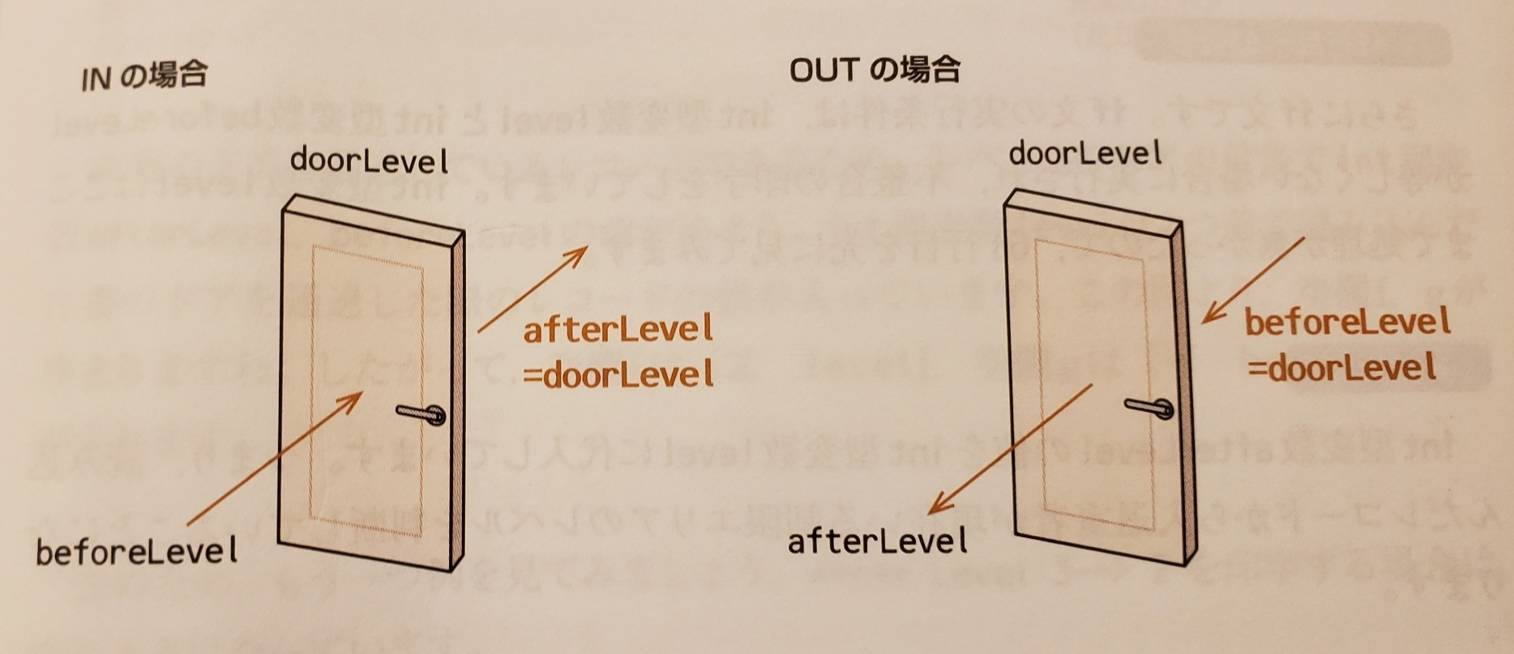
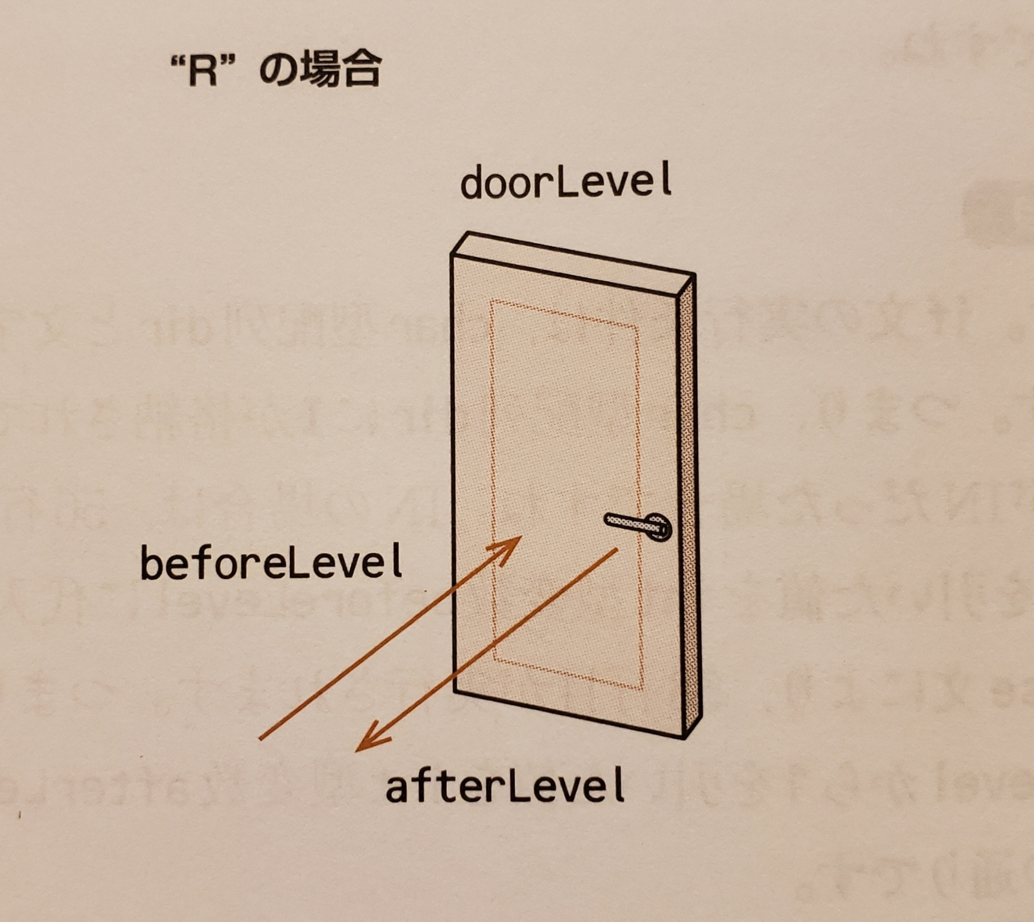
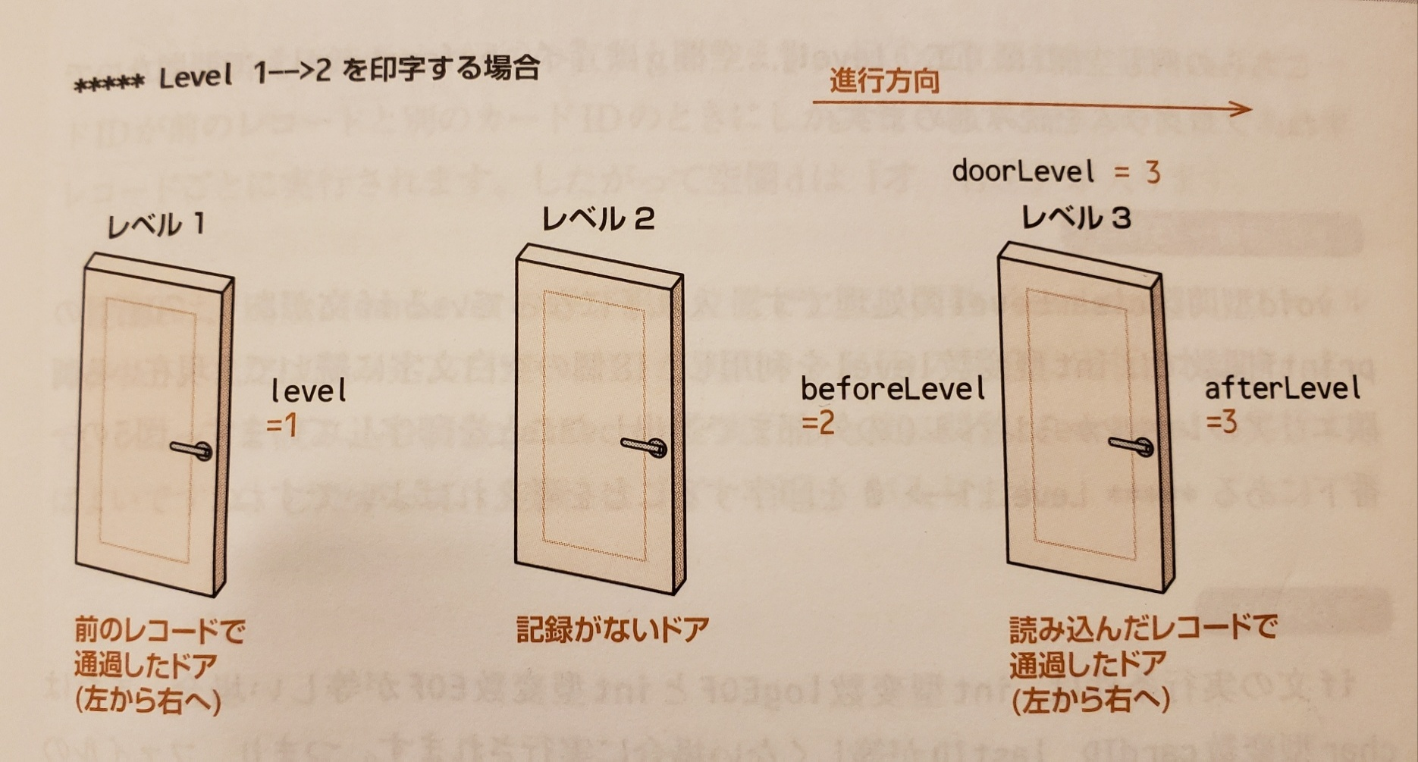
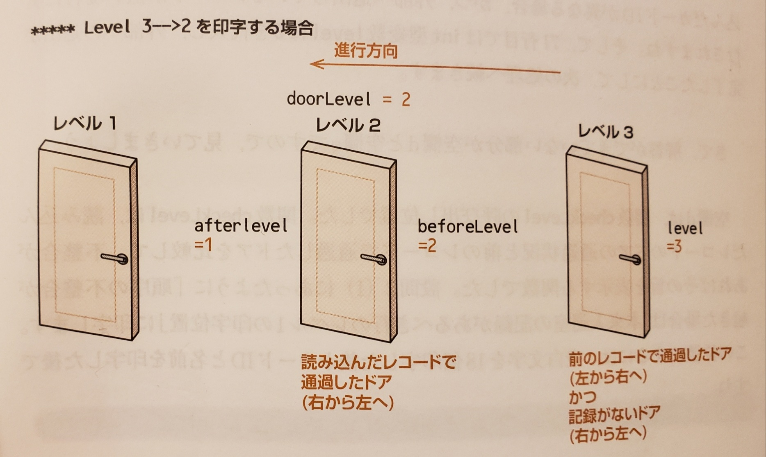


システム開発部オフィス
（レベル１）
マシンルーム
（レベル２）
21
セキュリティルーム
（レベル３）

31

22

11
12

